Sheet1
所得の速算表（給与等の場合）

 | ◎ 【給与収入の金額①】給与収入の金額を入力してください。

 | 給与収入の金額① |  | 給与所得の金額（自動計算されます）
 |  | 円 | 0 |  | 円

 | .
 | 給与所得の速算表
 | 給与等の収入金額の合計額 |  | 給与所得の金額
 | 550,999円まで |  | 0円
 | 551,000円 ～ 1,618,999円 |  | 給与等の収入金額の合計額から 550,000円を引いた金額
 | 1,619,000円 ～ 1,619,999円 |  | 1,069,000円
 | 1,620,000円 ～ 1,621,999円 |  | 1,070,000円
 | 1,622,000円 ～ 1,623,999円 |  | 1,072,000円
 | 1,624,000円 ～ 1,627,999円 |  | 1,074,000円
 | 1,628,000円 ～ 1,799,999円 |  | 給与等の収入金額 を「４」で割って千円 未満の端数を切り捨て (算出金額：Ａ） | 「Ａ×4×60％＋100,000」
 | 1,800,000円 ～ 3,599,999円 |  |  | 「Ａ×4×70％－80,000円」
 | 3,600,000円 ～ 6,599,999円 |  |  | 「Ａ×４×80%－440,000円」
 | 6,600,000円 ～ 8,499,999円 |  | 収入金額×90%－1,100,000円
 | 8,500,000円以上 |  | 収入金額－1,950,000円
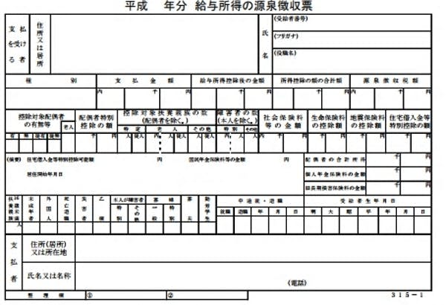

国保計算表の「総所得金額」③に入力する金額

